Sheet
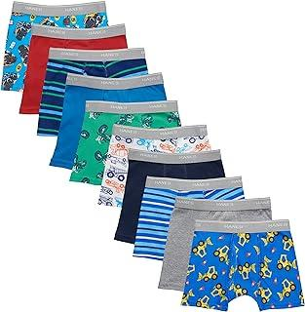
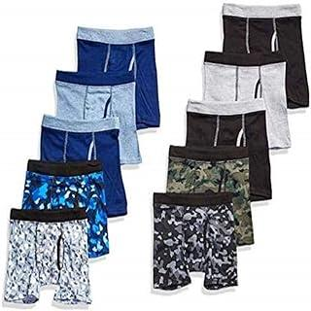
Nome | Preço | Aumento | Imagem
Hanes Cuecas boxer para meninos e crianças, cintura flexível confortável, vários pacotes disponíveis | US$14,99 | US$16.899
Boys Printed Boxer Briefs with ComfortSoft Waistband 10-Pack | US$17,19 | US$20.419
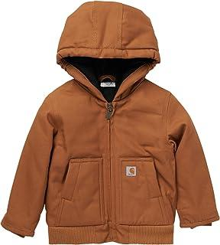
Carhartt Active Jac masculino com capuz e isolamento de lona | US$54,99 | US$64.899
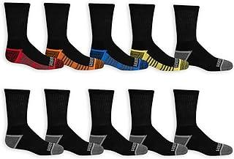
Boys' Big Durable Cushion Crew Socks (10 Pack) | US$13,99 | US$15.699
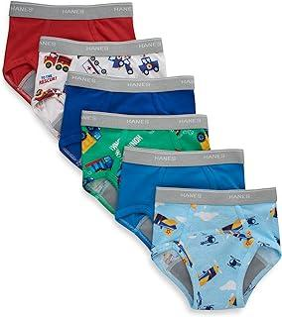
boys Hanes Toddler Boys' Potty Trainer Underwear, Boxer Briefs & Briefs Available, 6-pack | US$11,98 | US$13.298
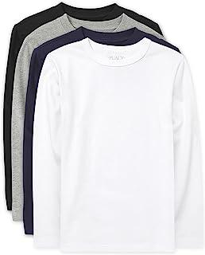
Camiseta básica de manga comprida para meninos | US$29,98 | US$34.898
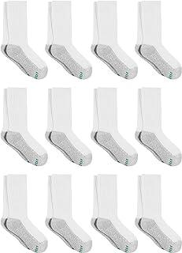
Hanes Boys' Socks, Double Tough Cushioned Crew Socks, 12-pair Packs | US$9,18 | US$10.818
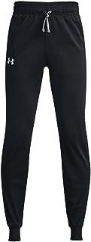
Boys' Brawler 2.0 Tapered Pants | US$30,00 | US$36.000
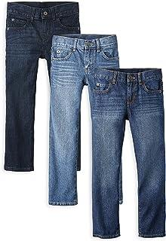
Boys' Multipack Basic Straight Leg Jeans | US$50,99 | US$60.099
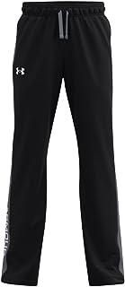
Under Armour Calças Brawler 2.0 para Meninos | US$30,00 | US$36.000
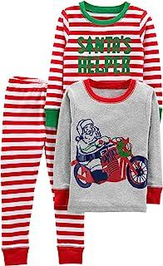
Simple Joys by Carter's Conjunto de pijama de Natal unissex para bebês, crianças e crianças, 3 peças de algodão e ajuste confortável, pacote com 3 | US$24,70 | US$28.870
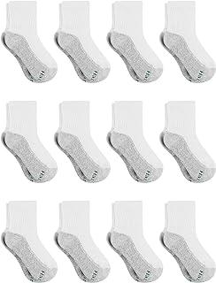
Boys' Socks, Double Tough Cushioned Ankle and No Show, 12-Pair Packs | US$9,00 | US$10.800
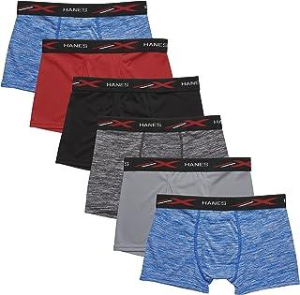
Boys' X-Temp Boxer Briefs, Moisture Wicking Breathable Underwear, Tagless, Assorted 6 Pack | US$17,00 | US$20.400
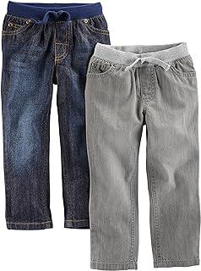
Simple Joys by Carter's Calça jeans infantil para meninos, pacote com 2 | US$28,50 | US$33.650
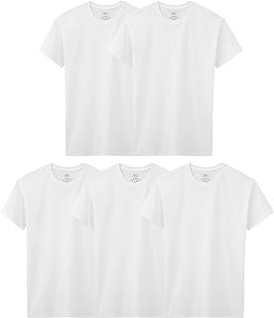
Fruit of the Loom camiseta Big Boys tripulações Branco | US$9,99 | US$10.899
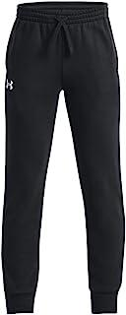
Calças de Corrida Rival Fleece para Meninos | US$24,00 | US$28.800
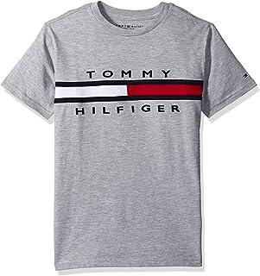
PatrocinadoPatrocinado Você está vendo este anúncio com base na relevância do produto para sua consulta de pesquisa.Deixe uma avaliação sobre o anúncio Boys' Vintage Flag Tee (Big Kids) | US$13,50 | US$15.650
PatrocinadoPatrocinado Você está vendo este anúncio com base na relevância do produto para sua consulta de pesquisa.Deixe uma avaliação sobre o anúncio Fruit of the Loom Camiseta térmica premium para meninos, pacote com 2 unidades | US$16,90 | US$19.290 | 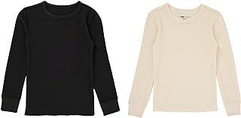
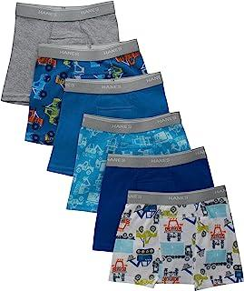
Hanes Toddler Boys' Potty Trainer Underwear, Boxer Briefs & Briefs Available, 6-Pack | US$11,98 | US$13.298
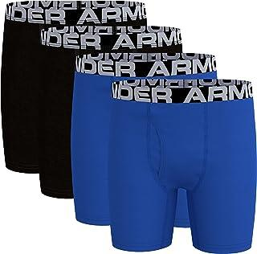
Under Armour Boxer Charged Stretch para meninos, ajuste elástico leve e suave | US$19,50 | US$22.850
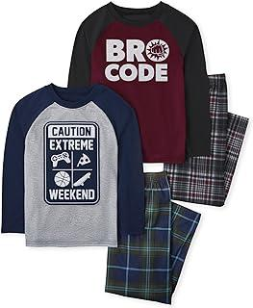
Boys' Long Sleeve Top and Pants 2 Piece Pajama Sets | US$27,41 | US$32.441
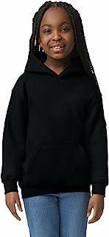
Gildan Moletom com capuz juvenil, estilo G18500B | US$14,69 | US$16.869
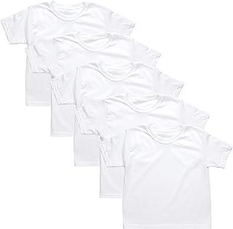
Hanes Boys' Tagless Comfort Seam White Tee | US$9,99 | US$10.899
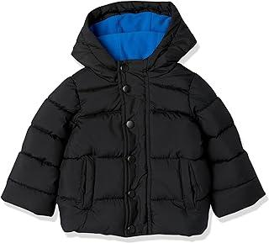
Amazon Essentials Jaqueta acolchoada com capuz pesada para bebês, crianças e meninos | US$34,30 | US$40.830
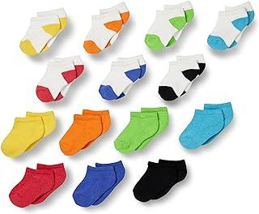
Amazon Essentials Meias unissex de algodão para crianças e crianças, pacote com 14 | US$16,10 | US$19.210
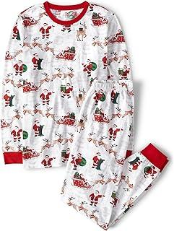
The Children's Place Conjunto de pijama festivo de Natal para bebês adultos, algodão, Trenós do Papai Noel | US$19,85 | US$22.885
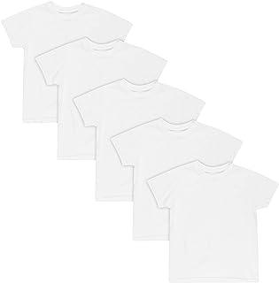
Hanes Camiseta masculina EcoSmart, manga curta, gola redonda, vários pacotes disponíveis, Branco | US$9,98 | US$10.898
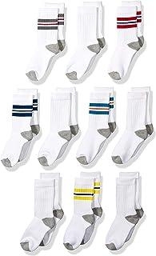
Boys and Toddlers' Cotton Crew Gym Socks, 10 Pairs | US$14,20 | US$16.820
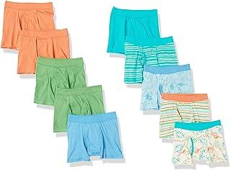
Hanes Roupa íntima infantil para meninos, cueca boxer 100% algodão puro conforto disponível, pacote com 5 | US$12,99 | US$14.499
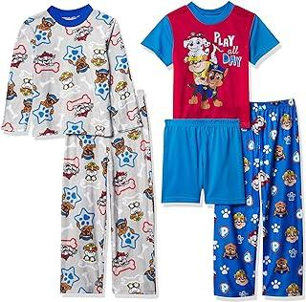
Boys' Paw Patrol 5-Piece Loose-fit Pajamas Set | US$24,99 | US$28.899
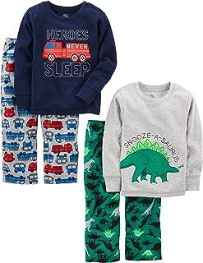
Simple Joys by Carter's Conjunto de pijama de 4 peças para meninos e crianças (parte superior de algodão e parte inferior de lã) | US$27,60 | US$32.460
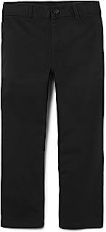
Calça de sarja elástica para meninos | US$14,98 | US$16.898
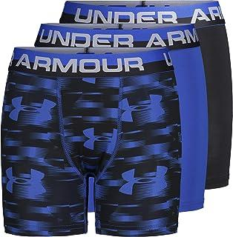
Pacote com 3 cuecas boxer para meninos | US$19,50 | US$22.850
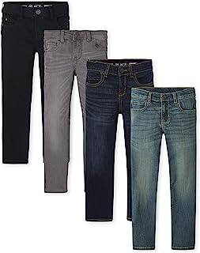
Calça jeans masculina slim stretch perna reta | US$67,99 | US$80.499
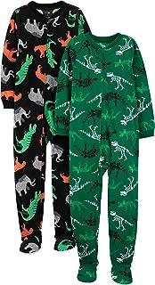
Boys' Holiday Loose-Fit Flame Resistant Fleece Footed Pajamas, Pack of 2 | US$23,70 | US$27.670
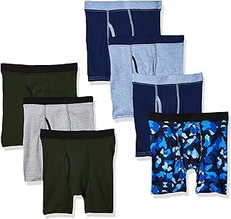
Boys' ComfortSoft Printed Boxer Briefs | US$13,86 | US$15.686
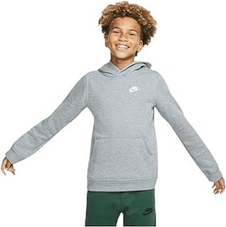
boys Sportswear Club Pullover Hoodie | US$34,63 | US$40.863
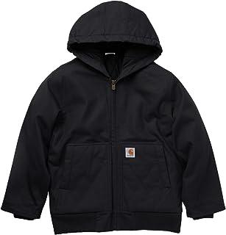
Carhartt Jaqueta de lona com capuz e zíper para meninos forrada com flanela | US$79,99 | US$94.899
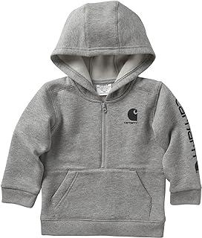
Carhartt Moletom com capuz de meio zíper de manga comprida para meninos | US$29,99 | US$34.899
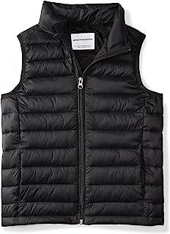
Amazon Essentials Colete acolchoado leve e resistente à água para meninos e crianças | US$20,70 | US$24.070
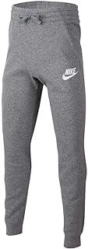
boys NSW Club Pants | US$35,00 | US$42.000
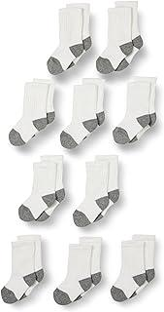
Unisex Kids and Toddlers' Cotton Crew Socks, 10 Pairs | US$17,10 | US$20.410
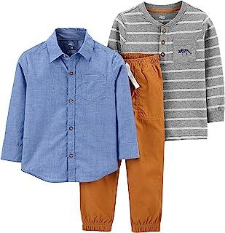
Simple Joys by Carter's Conjunto de 3 peças para crianças e bebês meninos | US$21,20 | US$25.220
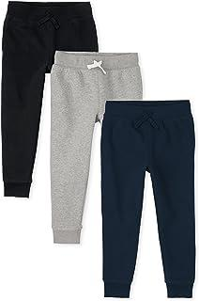
The Children'S Place Calças de moletom de lã para meninos | US$37,48 | US$44.448
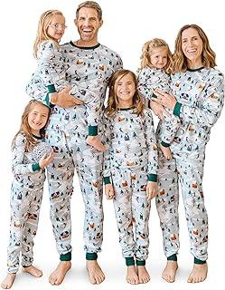
The Children's Place Conjunto de pijama infantil adulto para a família, conjunto de pijama festivo de Natal, algodão, Esqui azul | US$18,84 | US$21.684
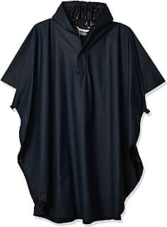
Charles River Apparel Poncho infantil do Pacífico Grande | US$19,34 | US$22.834
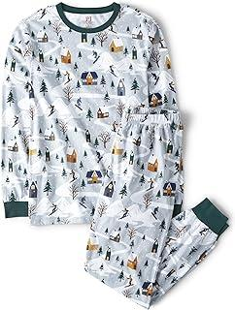
The Children's Place Conjunto de pijama natalino para bebês adultos combinando para a família, algodão, Esqui azul | US$18,71 | US$21.671
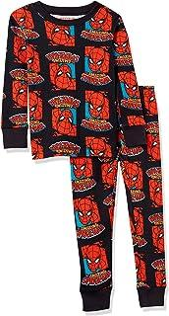
Conjuntos de pijama combinando para a família Marvel da Amazon Essentials | US$22,30 | US$26.430
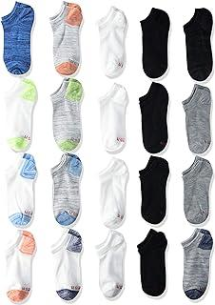
boys Hanes Boys' Socks, Super Value 20-pair Socks, Ankle and No Show Multi-packs | US$10,49 | US$12.049
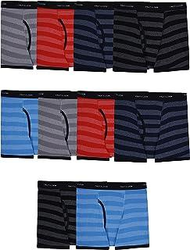
Fruit of the Loom Cuecas boxer de algodão sem etiqueta para meninos | US$17,77 | US$20.477
The Children's Place Conjunto de pijama natalino para bebês adultos combinando para a família, algodão, Trenós de Papai Noel | US$19,73 | US$22.873

Under Armour Moletom com Capuz Rival para Meninos | US$40,00 | US$48.000

The Children's Place Conjuntos de pijamas natalinos festivos combinando para a família, algodão, Urso de alce | US$22,46 | US$26.446

Boys' 4 Pack Boxer Briefs | US$18,88 | US$21.688

Toddler Boys' Briefs Pack, Dinosaur Printed Cotton Underwear, 10-Pack | US$11,19 | US$13.219

Jaqueta de Chuva Glennaker para Meninos | US$34,99 | US$40.899

Baby Toddler Boys Long Sleeve Oxford Button Down Shirt | US$13,48 | US$15.648

Camisetas térmicas de manga comprida para meninos, pacote com 3 | US$32,30 | US$38.430

Boys 5 Pack No Show Socks | US$9,40 | US$10.840

Boys' Super Boxer Briefs with Mario, Luigi, Toad, Yoshi, Peach & Bowser, Sizes 4, 6, 8, 10 and 12 | US$10,39 | US$12.039

Camisas de manga comprida para meninos, pacote com 3 | US$31,10 | US$37.210

Boys' Fleece Pajama Pants | US$10,45 | US$12.045

Hanes Cuecas boxer confortáveis com cintura flexível para meninos e crianças, vários pacotes disponíveis (variados/cores podem variar) | US$12,00 | US$14.400

Fruit of the Loom Boys' Woven Boxer Shorts | US$14,49 | US$16.849

Amazon Essentials Disney | Marvel | Star Wars Babies, Toddlers, and Boys' Pajama Set (Previously Spotted Zebra), Multipacks | US$17,50 | US$20.450
Fruit of the Loom Camiseta térmica premium para meninos, pacote com 2 unidades | US$15,76 | US$18.076 | 
PatrocinadoPatrocinado Você está vendo este anúncio com base na relevância do produto para sua consulta de pesquisa.Deixe uma avaliação sobre o anúncio Boys' Vintage Flag Tee (Big Kids) | US$13,50 | US$15.650
PatrocinadoPatrocinado Você está vendo este anúncio com base na relevância do produto para sua consulta de pesquisa.Deixe uma avaliação sobre o anúncio Fruit of the Loom Camiseta térmica premium para meninos, pacote com 2 unidades | US$16,90 | US$19.290

Nickelodeon Boys' Paw Patrol 6-Piece Snug-fit Cotton Pajamas Set | US$28,95 | US$33.695

Hanes Calça Eco Smart para Meninos | US$11,00 | US$13.200

Boys' Underwear, Cool Comfort Stretch Mesh Boxer Briefs, 6-Pack | US$17,00 | US$20.400

Boys' Boxer Brief Multipacks with Multiple Print Choices Available in Sizes 4, 6, 8, 10, and 12 | US$15,72 | US$18.072

Baby And Kids', Sibling Matching Christmas Pajama Sets, Cotton | US$22,46 | US$26.446
Boys' Ultimate Gamer 7-Pack Athletic Boxer Briefs with Coolcraft Technology in Sizes 4, 6, 8 and 12 | US$23,35 | US$27.635 | 

Legendary Whitetails Moletom com capuz infantil camuflado | US$29,99 | US$34.899

Under Armour Moletom masculino de lã Rival | US$28,00 | US$33.600
Boys 2 Piece Tee Shirt & Lounge Pants Pajama Set | US$24,99 | US$28.899

Hanes Camiseta regata para meninos, camisa de algodão EcoSmart, vários pacotes disponíveis, Branco | US$9,98 | US$10.898

Boys' Active Basic Fleece Jogger Pants | US$12,99 | US$14.499

The Children's Place Pijama de lã de manga comprida com zíper para meninos | US$16,48 | US$19.248

Boys' Boxer Brief Multipacks with Pikachu, Evee, Squirtle, Jigglypuff and More in Sizes 4, 6, 8, 10 and 12 | US$12,99 | US$14.499

Conjunto de pijama de 4 peças de blusa e calça de manga comprida para meninos | US$22,93 | US$26.493

Carhartt Moletom com capuz de manga comprida para meninos | US$32,99 | US$38.499

Amazon Essentials Casaco acolchoado com capuz leve e resistente à água para meninos e crianças pequenas | US$31,90 | US$37.290

Boys' Big Kid Medium Weight Puffer Jacket, Wind, Water-Resistant Seasonal | US$23,27 | US$27.627

Calças de ganga básicas para rapazes | US$16,99 | US$19.299

Boys' Pull on Cargo Pants | US$49,98 | US$58.898
Paw Patrol Boys' 100% Combed Cotton Underwear Multipacks with Chase, Skye, Rubble & More in Sizes 18m, 2/3t, 4t, 4, 6, 8 | US$17,57 | US$20.457 | 

Fruit of the Loom Cuecas de algodão sem etiqueta para meninos (cores sortidas) | US$9,99 | US$10.899

The Children's Place Boys Multipack Basic Bootcut Jeans | US$44,99 | US$52.899

Amazon Essentials Star Wars Holiday Family Pajama Sets | US$13,50 | US$15.650

Jefferies Socks Pacote com 6 pares de meias masculinas com estampa de monstro | US$16,99 | US$19.299

Unisex Kids' Holiday Loose-Fit Flame Resistant Fleece Footed Pajamas, Pack of 2 | US$27,40 | US$32.440

Calvin Klein Boys' Little Sleepwear Super Soft Brushed Micro Pajama Pant, 2 Pack | US$27,68 | US$32.468

Jaqueta acolchoada Pronta Colorblock para meninos, peso médio, fecho de zíper, repele a água | US$52,50 | US$62.450

Boys' Toddler Spiderman and Superhero Friends 100% Combed Cotton Underwear Multipacks with Iron Man, Hulk & More | US$18,01 | US$21.601

Unisex-Youth Sprinter Track and Field Shorts | US$12,99 | US$14.499

Cueca para meninos, cueca boxer elástica para uso diário, pacote com 4 sortidos | US$15,00 | US$18.000

Meias infantis de lã merino pesadas para uso ao ar livre, pacote com 2 pares | US$12,99 | US$14.499

Calça social com frente lisa bi-stretch para meninos | US$28,00 | US$33.600

Calvin Klein Conjunto de terno formal de 2 peças para meninos | US$99,99 | US$118.899

Browning Meia de álamo | Oliva/Preta | Grande | Pacote com 2 | US$12,99 | US$14.499

Fruit of the Loom Conjunto de Roupa Íntima Térmica Premium para Meninos | US$19,94 | US$22.894

Amazon Essentials Calças de Neve Resistente à Água para Meninos e Crianças | US$17,90 | US$20.490

Boys' Showdown Golf Pants | US$60,00 | US$72.000

Conjunto de pijama de 2 peças de blusa e calça de manga comprida para meninos | US$12,74 | US$14.474

Boys Tween Boxer Brief, Performance X-Temp Mesh Stretch Underwear, 6-Pack | US$15,95 | US$18.095

Macacão jeans clássico para meninos, Dourado | US$17,20 | US$20.420

Boys' Pixar Cars Toddler Potty Training Pant and Starter Kit with Stickers & Tracking Chart Sizes 18m, 2t, 3t, 4t | US$23,99 | US$27.699
Carhartt Macacão para meninos (forrado e sem forro) | US$52,99 | US$62.499

Calvin Klein Camisa social slim fit manga comprida para meninos, estilo com punhos abotoados e bainha de camisa | US$27,60 | US$32.460

Moletom com capuz para meninos, moletons infantis para meninos, moletom com capuz, vários gráficos | US$24,96 | US$28.896

Kids' 6-Piece Loose-fit Pajamas Set | US$24,83 | US$28.883

Shorts de basquete atlético para meninos | US$24,99 | US$28.899
Hanes Ultimate Boys' Crew Performance Sport Socks, 10-Pair Packs | US$14,99 | US$16.899 | 

Boys' Amazon Exclusive Multipacks of 100% Combed Cotton Underwear Briefs, Sizes 2/3t, 4t, 4, 6, and 8 | US$16,91 | US$19.291
PatrocinadoPatrocinado Você está vendo este anúncio com base na relevância do produto para sua consulta de pesquisa.Deixe uma avaliação sobre o anúncio Boys' Vintage Flag Tee (Big Kids) | US$13,50 | US$15.650
PatrocinadoPatrocinado Você está vendo este anúncio com base na relevância do produto para sua consulta de pesquisa.Deixe uma avaliação sobre o anúncio Fruit of the Loom Camiseta térmica premium para meninos, pacote com 2 unidades | US$16,90 | US$19.290

Youth Training Cotton Crew Socks, Multipairs | US$17,99 | US$20.499

Wrangler Jaqueta forrada ocidental para meninos | US$59,99 | US$70.899

Amazon Essentials Boys and Toddlers' Fleece Pullover Hoodie Sweatshirts | US$17,10 | US$20.410

Simple Joys by Carter's Conjunto de 3 peças de jaqueta de lã, camisa de manga comprida e calça de tecido | US$18,60 | US$21.660

Simple Joys by Carter's Roupa íntima para meninos, pacote com 8 | US$22,50 | US$26.450

Boys' Dinosaur Pattern Cotton Crew Socks 6 Pack | US$16,99 | US$19.299

Toddler Boys' Underwear, Organic Cotton, Tag-Free Comfort Briefs | US$15,22 | US$18.022

Conjunto de pijama de 2 peças de manga curta e shorts para meninos | US$19,20 | US$22.820

Manga comprida com logotipo grande da Tech para meninos | US$25,00 | US$30.000

Fruit of the Loom Pacote com 10 pares de meias confortáveis acolchoadas para meninos | US$12,99 | US$14.499

Fruit of the Loom 6 pares de meias de cano médio acolchoadas para meninos | US$11,41 | US$13.241

Amazon Essentials Disney Holiday Family Pajama Sets | US$24,70 | US$28.870

Paw Patrol Boys' Toddler Character Big Face Zip-up Hoodies | US$25,00 | US$30.000

Boys Straight Fit Jean | US$14,98 | US$16.898

Hanes Moletom de lã EcoSmart para meninos, moletom com capuz para meninos, moletom pulôver | US$17,82 | US$20.482

Calça de ajuste folgado para meninos | US$10,60 | US$12.060

The Children's Place Conjuntos de pijamas natalinos festivos combinando para a família, algodão, Fairsile - Preto | US$13,57 | US$15.657

Boys' HeatGear Short-Sleeve T-Shirt | US$28,00 | US$33.600

Pacote com 5 meias curtas para meninos da Patrulha Canina | US$8,09 | US$9.609

Under Armour Leggings HeatGear para Meninos | US$19,99 | US$22.899

Roupa íntima para meninos, cuecas boxer de algodão elástico, absorção de umidade, pacote com 4 variadas | US$18,60 | US$21.660

boys Boy's Denim Bib Overall | US$39,99 | US$46.899

Calças de Desempenho Atlético para Meninos | US$12,48 | US$14.448

Cueca boxer de algodão para meninos, pacote com 6 | US$34,99 | US$40.899

Boys' Multipack Basic Stretch Skinny Jeans | US$39,38 | US$46.838

Under Armour Boys "logotipo camiseta manga curta | US$14,99 | US$16.899

Kids' Family Matching, Christmas Pajama Sets. Fleece Seasonal | US$6,88 | US$7.288

Boys' HeatGear 3/4 Leggings | US$23,47 | US$27.647

Boys Kids Family Sleep 2-Piece Snug-fit Cotton Pajamas Set | US$14,99 | US$16.899

Moletom com capuz e estampa da Patrulha Canina, camiseta e calça de moletom jogger, conjunto de 3 peças de roupa de atletismo infantil para meninos - Nick Jr | US$36,98 | US$43.298

Calvin Klein Cuecas boxer de algodão modernas pequenas, pacote com 5 cuecas respiráveis para meninos | US$47,82 | US$56.482

Calça jogger masculina Armourfleece | US$25,98 | US$30.098

Simple Joys by Carter's Conjunto de moletom de 4 peças para meninos, pacote com 2 | US$35,70 | US$42.070

Camisa de botão de popelina de manga comprida para meninos | US$29,95 | US$34.895

Fruit of the Loom Meias Meia Almofada para Meninos | US$12,99 | US$14.499
Meias infantis de lã merino pesadas para uso ao ar livre, pacote com 2 pares | US$12,99 | US$14.499

Hanes Baby and Toddler Socks, Boys' and Girls' Ankle and Low Cut, 10-Pair Packs | US$11,98 | US$13.298

Simple Joys by Carter's Pijamas de algodão sem pé para bebês e meninos, ajuste confortável, pacote com 3 | US$26,60 | US$31.260

The Children's Place Conjunto de pijama festivo de Natal para bebês adultos, algodão, Fairsile - Preto | US$17,91 | US$20.491

Amazon Essentials Camisa de flanela para meninos e crianças | US$14,00 | US$16.800

The Children's Place Calças de sarja skinny elásticas para meninos | US$14,98 | US$16.898

Amazon Essentials Suéter de gola redonda de algodão para meninos e crianças pequenas | US$20,90 | US$24.090

ARIAT Colete softshell Big Vernon 2.0 para meninos | US$72,95 | US$86.495

Meias de Defesa Dupla para Meninos (pacote com 10) | US$12,99 | US$14.499

Nautica Smoking de 4 peças para bebês meninos com camisa social, gravata borboleta, jaqueta e calça | US$57,00 | US$68.400

Conjunto de pijama infantil de 4 peças para meninos com manga curta e parte de baixo de poliéster) | US$22,80 | US$26.480

Nickelodeon Meninos Blaze Pacote com 3 TB | US$17,05 | US$20.405
Kids Limitless Fleece Top Bib Overalls | US$19,35 | US$22.835
PatrocinadoPatrocinado Você está vendo este anúncio com base na relevância do produto para sua consulta de pesquisa.Deixe uma avaliação sobre o anúncio Boys' Vintage Flag Tee (Big Kids) | US$13,50 | US$15.650
PatrocinadoPatrocinado Você está vendo este anúncio com base na relevância do produto para sua consulta de pesquisa.Deixe uma avaliação sobre o anúncio Fruit of the Loom Camiseta térmica premium para meninos, pacote com 2 unidades | US$16,90 | US$19.290

Under Armour Jaqueta acolchoada Pronto, peso médio, fecho de zíper, repele a água | US$75,00 | US$90.000

Pacote de camisetas para adolescentes de malha Big Originals para meninos, pacote com 5 | US$17,99 | US$20.499

Amazon Essentials Conjuntos de pijama de algodão para bebês, crianças e meninos (zebra manchada anteriormente), vários pacotes | US$20,90 | US$24.090

Russell Moletom com capuz e moletom juvenil Dri-Power, absorção de umidade, tamanhos P-GG | US$17,99 | US$20.499

Conjunto de pijama de algodão com livro de 2 peças da Toys Story para meninos | US$16,96 | US$19.296

Calvin Klein Camisa social de cetim de manga comprida para meninos, estilo com punhos abotoados e bainha de camisa | US$35,00 | US$42.000

Under Armour Boys' HeatGear Long-Sleeve T-Shirt | US$32,00 | US$38.400

boys Jean Denim Bib Overalls | US$29,99 | US$34.899

Amazon Essentials Boys and Toddlers' Lightweight Water-Resistant Packable Puffer Jacket | US$37,50 | US$44.450

Dickies Calça elástica justa para meninos, Caqui | US$23,00 | US$27.600

Under Armour Camiseta de manga comprida ColdGear para meninos | US$39,99 | US$46.899

Camisa térmica Henley de manga comprida para meninos | US$24,95 | US$28.895

John Deere Cueca boxer infantil para meninos | US$19,99 | US$22.899

Wrangler Calça jeans para meninos retrô com corte folgado descontinuado, Rocky Top | US$36,30 | US$43.230

Camisa polo piquê de manga comprida para meninos | US$7,48 | US$8.448

Boys' 6-Piece Snug-Fit Cotton Pajama Set, Pack of 6 | US$31,50 | US$37.250

Camiseta de manga comprida ColdGear Mock para meninos | US$39,99 | US$46.899

Amazon Essentials Boys and Toddlers' Fleece Jogger Sweatpants, Multipacks | US$25,60 | US$30.060

Hanes Cuecas boxer para meninos Originais, roupa íntima elástica de algodão absorvente de umidade, pacote com 5 unidades | US$13,00 | US$15.600

Disney Boys' Pixar Cars 100% Cotton Underwear with Lightning McQueen, Mater, Cruz & More Sizes 18m, 2/3t, 4t, 4, 6 and 8 | US$18,87 | US$21.687

Wrangler Calça jeans vintage para meninos 20X | US$29,95 | US$34.895

Hanes Cuecas boxer boxer esportivas Comfort Flex Fit para meninos, vários pacotes disponíveis, Variedade 1, Large | US$8,44 | US$9.644

John Deere Moletom com capuz e zíper frontal para meninos, Verde | US$23,74 | US$27.674

PUMA Pacote com 6 meias de cano médio para meninos | US$16,74 | US$19.274

Suéter infantil de manga comprida para meninos grandes | US$17,98 | US$20.498

Boys' Long Sleeve Top and Pants Snug Fit 100% Cotton 4 Piece Pajama Set | US$22,06 | US$26.406

Kids Umbrella And Slicker, Super Mario Boys Rain Wear Set, For Ages 4-7 | US$26,99 | US$31.299

Gildan Camiseta juvenil de manga comprida de ultra-algodão, estilo G2400B, pacote com 2, Preto | US$11,45 | US$13.245

Boys' Solar Pullover Hoodie | US$32,89 | US$38.489

Boys' 8 Pack 100% Combed Cotton Briefs with Mario, Luigi, Toad, Yoshi, Peach & Bowser, Sizes 4, 6, 8 | US$20,05 | US$24.005

Conjunto de 3 peças de abotoar, shorts e camiseta para bebês meninos | US$17,10 | US$20.410

French Toast Camiseta de manga comprida com gola redonda para meninos | US$7,99 | US$8.499

